Скриншоты Аэротакси
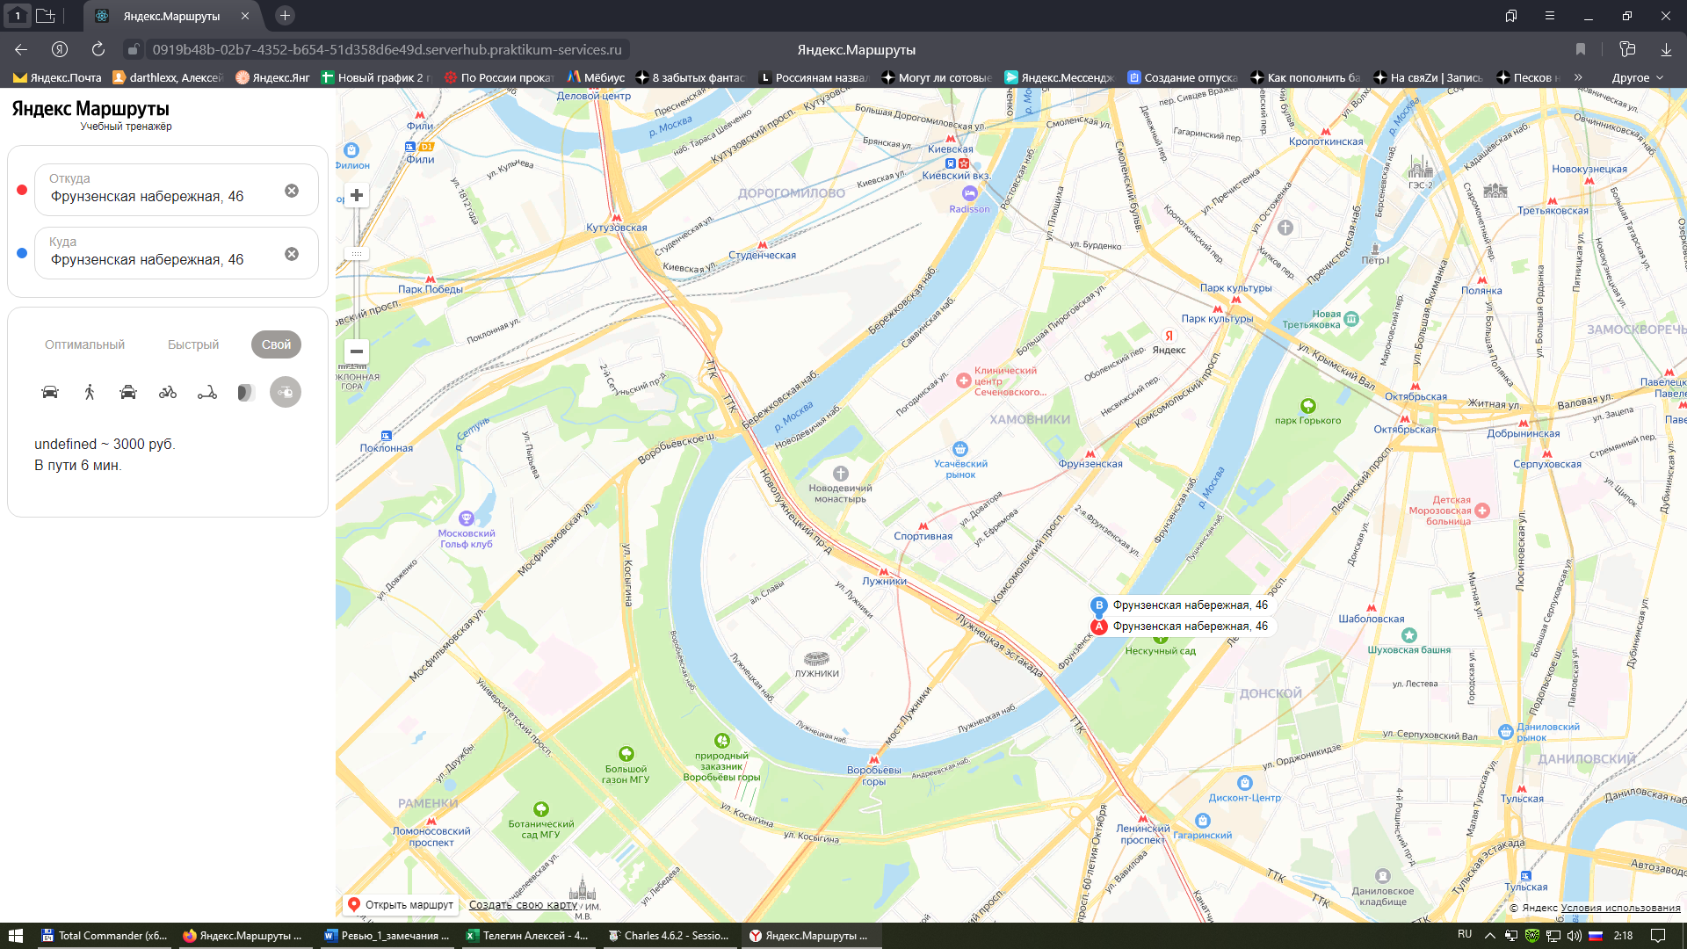
1.Скриншот из DevTools или Charles с оригинальным запросом видов транспорта
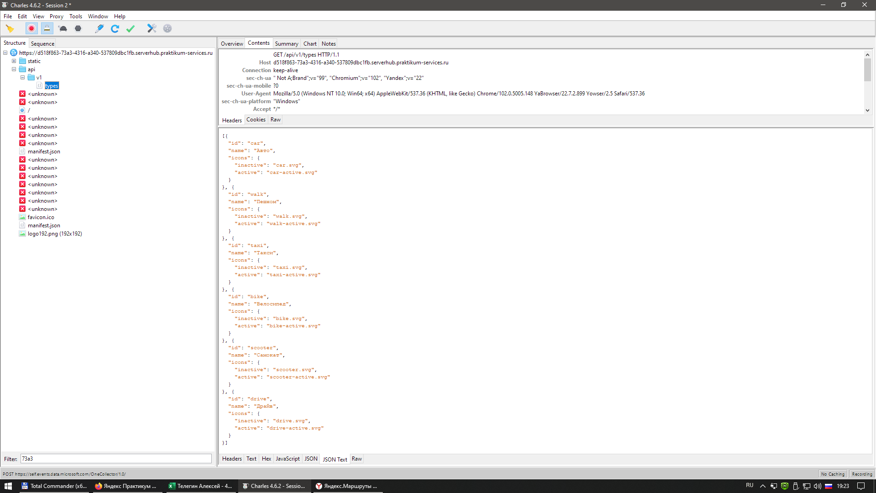

2.Скриншот с изменённым запросом видов транспорта из Charles

3.Скриншот окна настройки автозамены запроса видов транспорта в Charles.
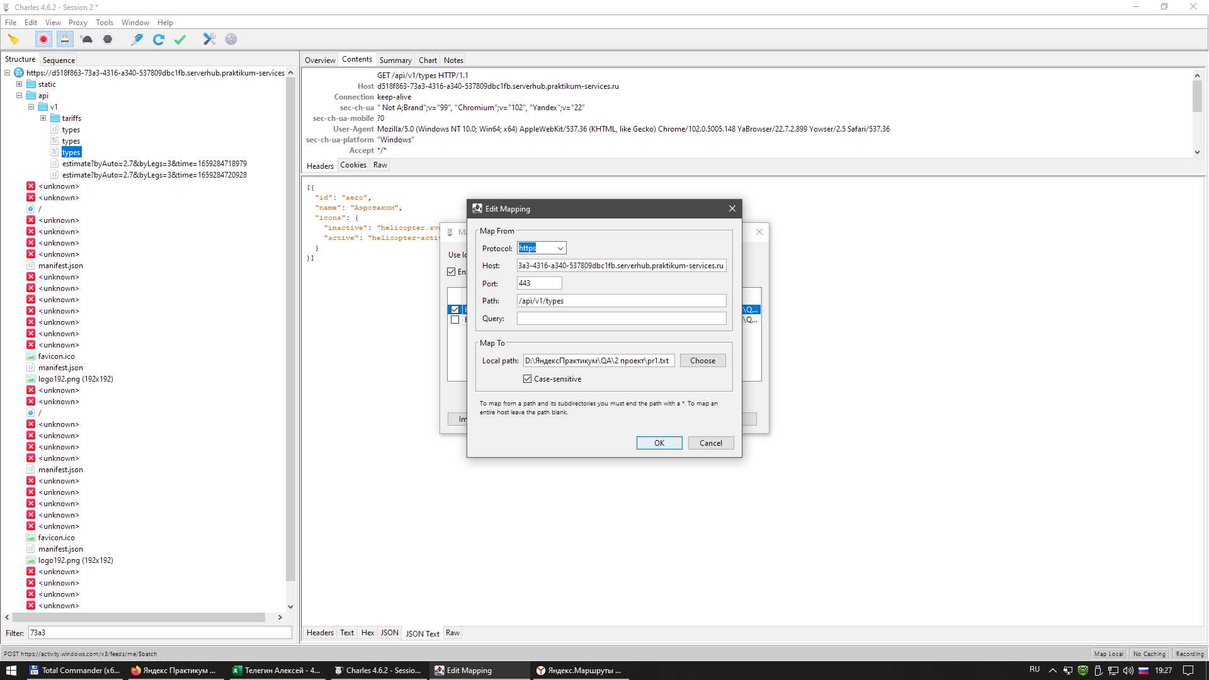

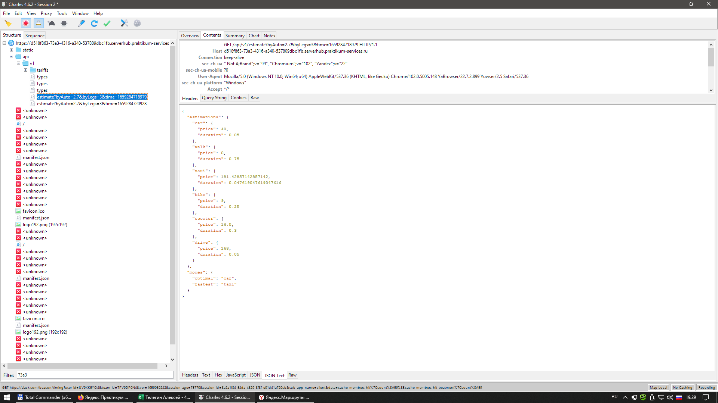
4.Скриншот из DevTools или Charles с оригинальным запросом расчёта стоимости и длительности поездки.

5.Скриншот с изменённым запросом расчёта стоимости и длительности поездки из Charles.
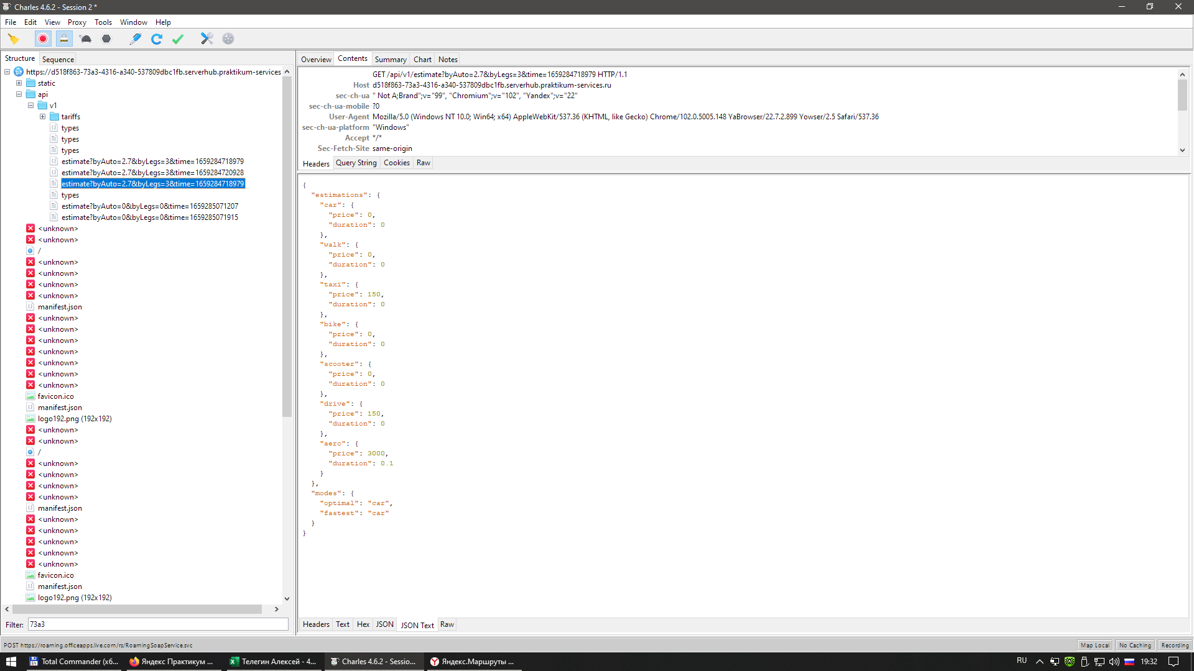

6. Скриншот окна настройки автозамены с запросом расчёта стоимости и длительности поездки в Charles.
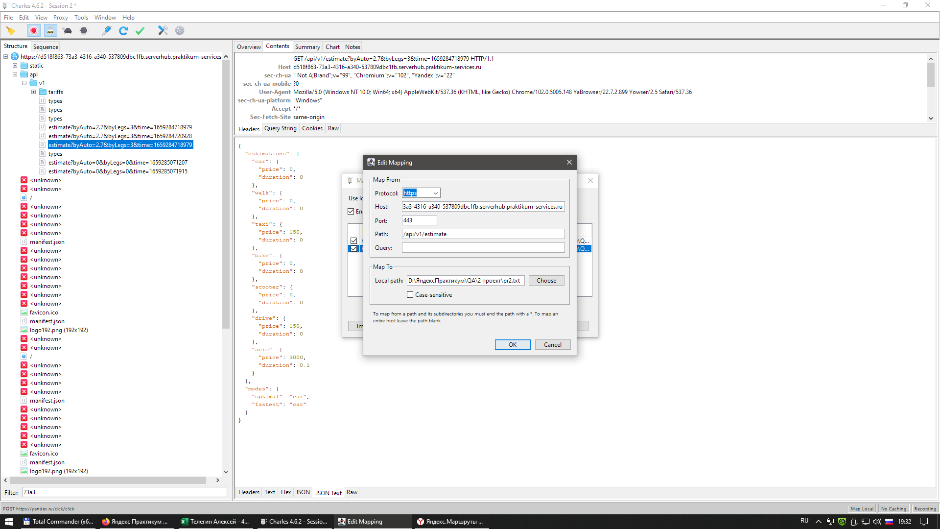

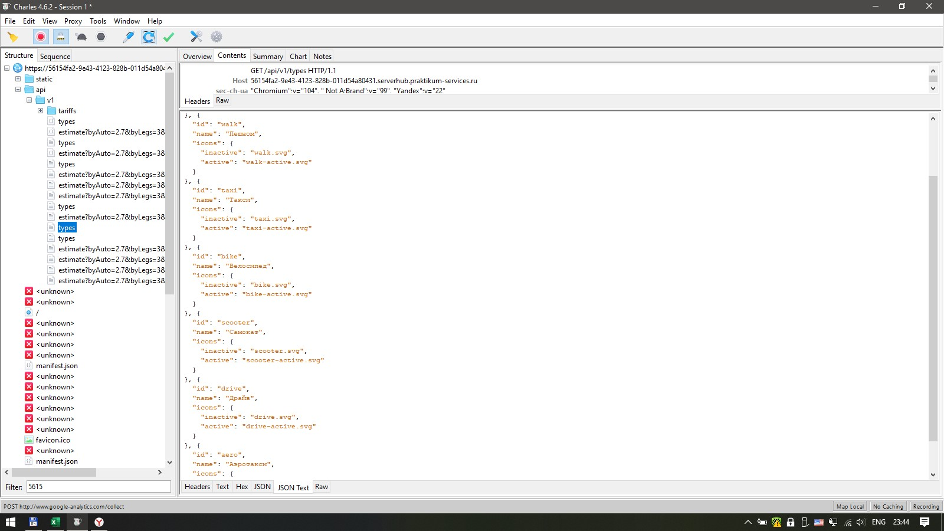
7. Вид панели бронирования после добавления вида транспорта

